Graphique 1.a
Titre | Des effets agrégés positifs amplifiés par la profondeur des accords
Sous-titre | Effets des accords commerciaux sur les exportations des entreprises
 | Effets des accords et de leur profondeur
Notes | Les cercles représentent l’effet des accords commerciaux (graphique 1.a) et des dispositions (graphique 1.b) sur les exportations. Les « accords profonds » correspondent aux accords dont le nombre de dispositions est supérieur à la médiane. Les traits verticaux représentent les intervalles de confiance à 90 %. Lorsque ces traits ne coupent pas l’axe des abscisses en zéro, l’effet est statistiquement significatif.
Note de lecture | L’effet des accords profonds (graphique 1.a) se lit comme la somme des deux coefficients : +6 % en moyenne pour tous les accords, +5 % supplémentaires pour les accords profonds, soit +11 % au total. L’effet des accords « superficiels » correspond au coefficient commun à tous les accords.
Sources | Calculs des auteurs à partir de Banque mondiale, bases de données Deep Trade Agreement et Exporter Dynamics.

 |  | Coefficient | IC bas | IC haut
 | Tous accords | 5.5 | 1.6 | 9.4
 | Effet additionnel des accords profonds | 4.3 | 0.5 | 8.1

Graphique 1.b
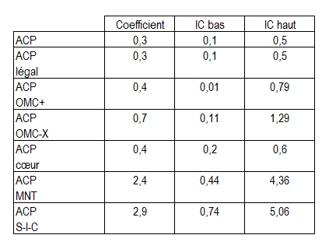
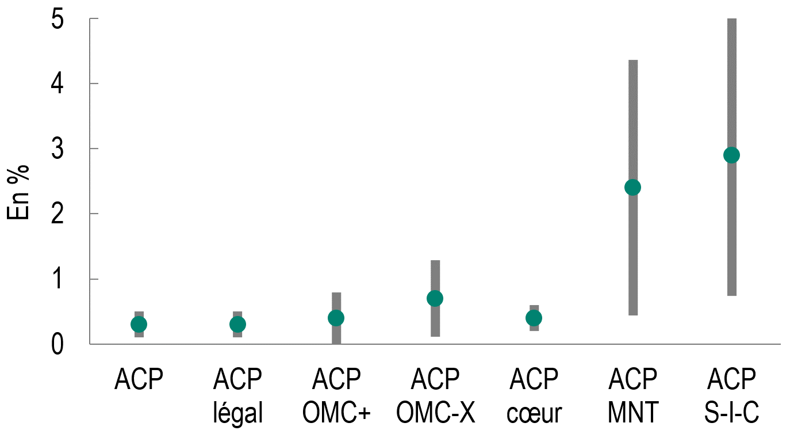
Titre | Des effets agrégés positifs amplifiés par la profondeur des accords
Sous-titre | Effets des accords commerciaux sur les exportations des entreprises
 | Effets des dispositions
Notes | Les cercles représentent l’effet des accords commerciaux (graphique 1.a) et des dispositions (graphique 1.b) sur les exportations. Les « accords profonds » correspondent aux accords dont le nombre de dispositions est supérieur à la médiane. Les traits verticaux représentent les intervalles de confiance à 90 %. Lorsque ces traits ne coupent pas l’axe des abscisses en zéro, l’effet est statistiquement significatif.
Note de lecture | L’effet des accords profonds (graphique 1.a) se lit comme la somme des deux coefficients : +6 % en moyenne pour tous les accords, +5 % supplémentaires pour les accords profonds, soit +11 % au total. L’effet des accords « superficiels » correspond au coefficient commun à tous les accords.
Sources | Calculs des auteurs à partir de Banque mondiale, bases de données Deep Trade Agreement et Exporter Dynamics.

Graph 2
Titre | Les grandes entreprises, seules bénéficiaires de l’approfondissement des ACP
Sous-titre | Effet des ACP (nombre de dispositions juridiquement contraignantes des accords) sur les exportations des entreprises selon leur taille
Note | Les cercles représentent l’effet des ACP sur les exportations. Les grandes entreprises sont celles appartenant au dernier décile en matière d’exportation avant approfondissement des accords. Les traits verticaux représentent les intervalles de confiance à 95 %. Lorsque ces traits ne coupent pas l’axe des abscisses en zéro, l’effet est statistiquement significatif.
Notes de lecture | L’effet de l’approfondissement sur les grandes entreprises se lit comme la somme des deux coefficients : -0,5 % pour toutes les entreprises, +1,1 % supplémentaires pour les grandes entreprises, soit +0,6 % au total. L’effet sur les petites entreprises correspond à celui commun à toutes les entreprises.
Source | Calculs des auteurs à partir de Banque mondiale, bases de données Deep Trade Agreement et Exporter Dynamics.

 |  | Coefficient | IC bas | IC haut
 | Toutes les entreprises | -0.5 | -0.9 | -0.1
 | Effet additionnel pour les grandes entreprises | 1.1 | 0.7 | 1.5

Graphique 3.a
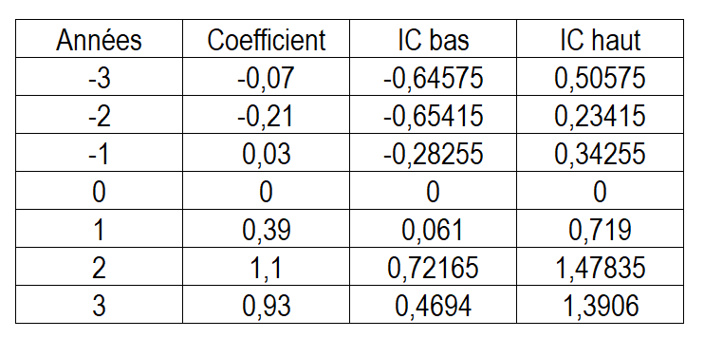
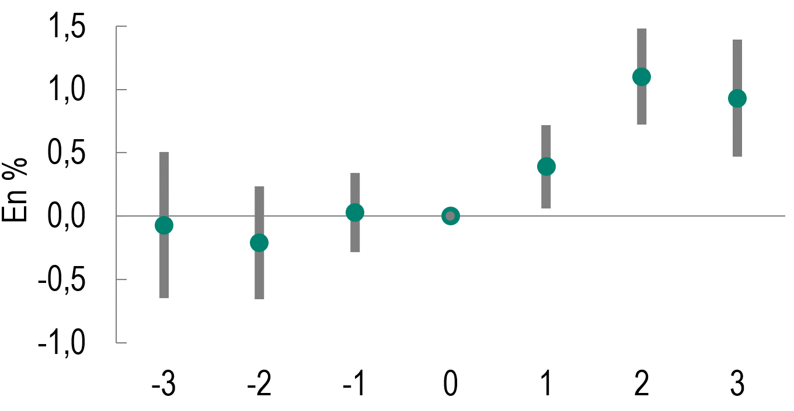
Titre | Les grandes entreprises orientées vers les marchés partenaires bénéficient pleinement de l’approfondissement des accords
Sous-titre | Différence des exportations entre les entreprises traitées et non traitées, avant et après approfondissement d’un accord, selon la taille des entreprises
 | Toutes les entreprises
Notes | Les cercles représentent l’effet des ACP sur les exportations. Les grandes entreprises sont celles appartenant au dernier quartile en matière d’exportation avant approfondissement des accords. Chaque période indique l’écart en année à la date de l’approfondissement (t = 0). Les traits verticaux représentent les intervalles de confiance à 90 %. Lorsque ces traits ne coupent pas l’axe des abscisses en zéro, l’effet est statistiquement significatif.
Source | Calculs des auteurs à partir de Banque mondiale, bases de données Deep Trade Agreement et Exporter Dynamics.

Graphique 3.b
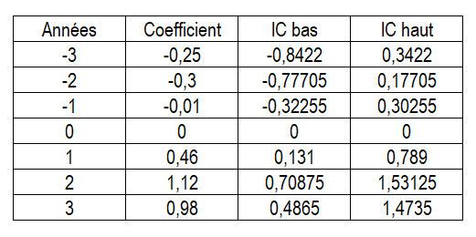
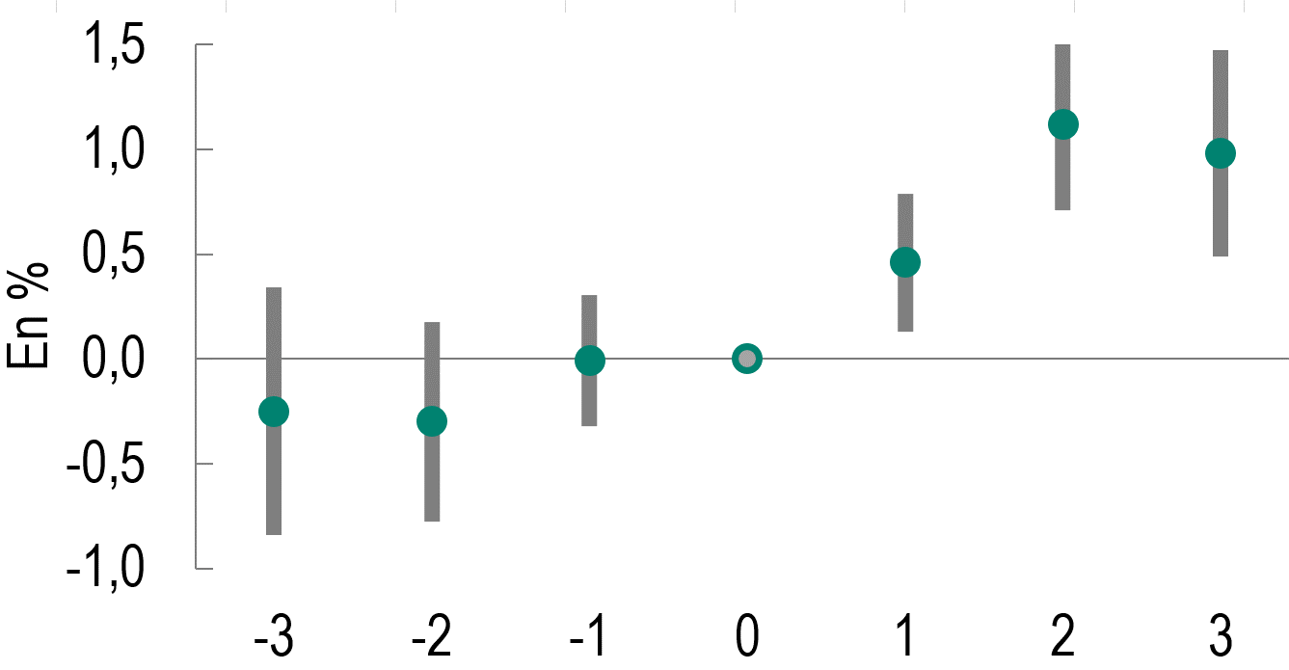
Titre | Les grandes entreprises orientées vers les marchés partenaires bénéficient pleinement de l’approfondissement des accords
Sous-titre | Différence des exportations entre les entreprises traitées et non traitées, avant et après approfondissement d’un accord, selon la taille des entreprises
 | Grandes entreprises uniquement
Notes | Les cercles représentent l’effet des ACP sur les exportations. Les grandes entreprises sont celles appartenant au dernier quartile en matière d’exportation avant approfondissement des accords. Chaque période indique l’écart en année à la date de l’approfondissement (t = 0). Les traits verticaux représentent les intervalles de confiance à 90 %. Lorsque ces traits ne coupent pas l’axe des abscisses en zéro, l’effet est statistiquement significatif.
Source | Calculs des auteurs à partir de Banque mondiale, bases de données Deep Trade Agreement et Exporter Dynamics.

